Abril 2022
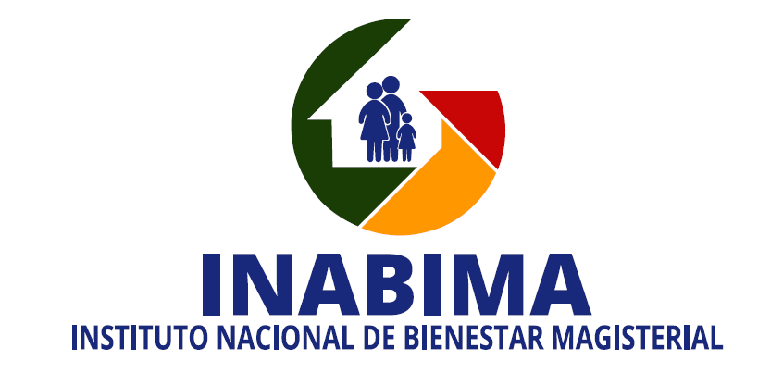

División de Compras y Contrataciones
Relación de compras realizadas a empresas MIPYMES - Abril 2022

No. Orden de Compra | No. Proceso de Contratación No. Expediente o No. Referencia | Fecha de registro | PROVEEDOR | RNC | DESCRIPCIÓN | TIPO DE PROCESO | CLASIFICACION | VALOR RD$
INABIMA-2022-00055 | INABIMA-UC-CD-2022-0016 | 11/04/2022 | Dento Media, SRL | 131-13370-3 | Adquisición de accesorios de identificación para uso de los colaboradores del INABIMA. | Compra por debajo del Umbral | Micro empresa | 82,600.00
INABIMA-2022-00046 | INABIMA-UC-CD-2022-0019 | 2022-04-05 | Krongel Comercial, SRL | 131-15630-4 | Adquisición de electrodomesticos para el centro de servicios de la vega y sede central del INABIMA. | Compra por debajo del Umbral | Micro empresa | 47,200.00
INABIMA-2022-00054 | INABIMA-UC-CD-2022-0020 | 2022-04-13 | Suena Electrónica, SRL | 101-80540-4 | Adquisición de baterías para inversor a ser utilizadas en los centros de servicios de Barahona y San Francisco de Macoris del INABIMA, dirigido a MIPyMES. | Compra por debajo del Umbral | Mediana empresa | 105,900.00
INABIMA-2022-00053 | INABIMA-UC-CD-2022-0021 | 2022-04-07 | Promo National, SRL | 130-54631-2 | Adquisición de gorras y Tshirt para uso de varias areas del INABIMA. | Compra por debajo del Umbral | Pequeña empresa | 112,760.80
INABIMA-2022-00043 | INABIMA-UC-CD-2022-0022 | 2022-04-07 | Progescon, SRL | 130-99778-2 | Contratación de Servicio de Reparacion para 2 puertas flotantes de cristal en la Sede Central de INABIMA. | Compra por debajo del Umbral | Pequeña empresa | 36,411.26
INABIMA-2022-00056 | INABIMA-UC-CD-2022-0023 | 2022-04-18 | P.A. Catering, SRL | 131-15509-1 | Contratación de servicios de refrigerio para actividad con motivo de la semana de la ética. | Compra por debajo del Umbral | Pequeña empresa | 64,900.00
INABIMA-2022-00066 | INABIMA-UC-CD-2022-0029 | 2022-04-28 | Identificaciones JMB, SRL | 131-31035-4 | Adquisición de carnet de identificación para uso de los colaboradores del INABIMA. | Compra por debajo del Umbral | Pequeña empresa | 30,090.00
INABIMA-2022-00069 | INABIMA-UC-CD-2022-0027 | 20/04/2022 | GL Promociones, SRL | 101-88956-1 | Adquisición de libretas, carpetas y bolígrafos con logo institucional para actividades del INABIMA. | Compra por debajo del Umbral | Mediana empresa | 29,500.00
INABIMA-2022-00059 | INABIMA-DAF-CM-2022-0012 | 2022-04-19 | Limcoba, SRL | 101-67256-2 | Adquisición de mobiliarios para uso del centro de servicios la vega. | Compra Menor | Pequeña empresa | 62,787.80
INABIMA-2022-00062 |  |  | Flow, SRL | 124-01427-1 |  | Compra Menor | Pequeña empresa | 15,414.87
INABIMA-2022-00061 |  |  | Gat Office, SRL | 130-09579-5 |  | Compra Menor | Pequeña empresa | 20,414.00
INABIMA-2022-00064 | INABIMA-DAF-CM-2022-0013 | 2022-04-18 | Innova4D Dominicana, SRL | 131-43398-7 | Contratación de servicios, elaboración y diseño de aparatos intraorales (Porcelana) para el Plan Odontológico del INABIMA. | Compra Menor | Pequeña empresa | 1,227,200.00
INABIMA-2022-00058 | INABIMA-DAF-CM-2022-0015 | 2022-04-20 | Inversiones Siurana, SRL | 131-38826-4 | Contratación de Plataforma web Multiproveedor para los Servicios de almuerzos, cenas y catering del INABIMA del 2do. Trimestre. | Compra Menor | Pequeña empresa | 1,236,999.99
TOTAL RD$ |  |  |  |  |  |  |  | 3,072,178.72

 |  |  | _________________________________________________
 |  |  | Arq. Orleidys Rodríguez
 |  |  | Encargada de la División de Compras y contrataciones

